пример
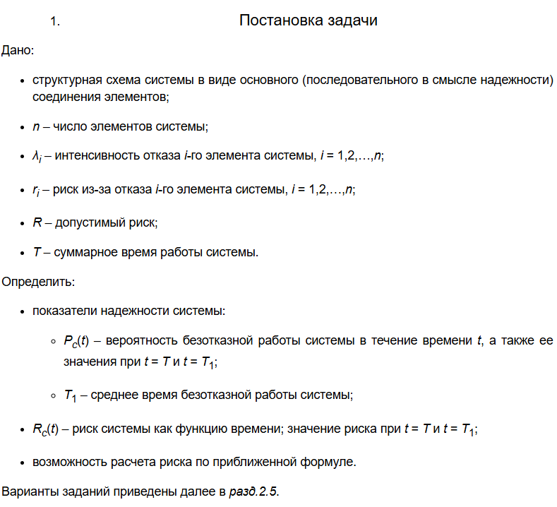

 | https://studfile.net/preview/9871540/

Qc(t) = 1– Pc(t)

